首页
在企业级案例中学习Excel

 | 企业案例 | 在企业案例中学Excel，积累实战经验

 | 随便看看(免费) | 看探信免费小视频，补缺补漏

 | 入门Excel(免费) | 微软官方免费视频，快速入门

加入课程，我们将手把手教你一步一步实现本课程中的报表案例。


点击下载最新模板

微软入门视频教程
微软入门视频教程 |  | <<返回


01-欢迎使用 Excel

02-行和列


03-单元格
04-格式设置



05-公式和函数
06-表


07-图表
08-数据透视表


09-共享和共同创作

微软入门视频教程清单

视频类别 | 视频名称 | 看视频
01-欢迎使用 Excel | 什么是 Excel？ | 看视频
01-欢迎使用 Excel | 创建工作簿 | 看视频
01-欢迎使用 Excel | 插入或删除工作表 | 看视频
01-欢迎使用 Excel | 移动或复制工作表 | 看视频
01-欢迎使用 Excel | 自动填充数据 | 看视频
01-欢迎使用 Excel | 创建下拉列表 | 看视频
02-行和列 | 插入或删除行或列 | 看视频
02-行和列 | 更改列宽和行高 | 看视频
02-行和列 | 冻结列或行 | 看视频
02-行和列 | 隐藏​​或取消隐藏列 | 看视频
02-行和列 | 将数据拆分为不同的列 | 看视频
02-行和列 | 合并数据 | 看视频
03-单元格 | 移动单元格 | 看视频
03-单元格 | 复制单元格 | 看视频
03-单元格 | 选择单元格内容 | 看视频
03-单元格 | 合并和撤消合并单元格 | 看视频
03-单元格 | 自动填充日期 | 看视频
03-单元格 | 验证单元格数据 | 看视频
03-单元格 | 创建自定义数字格式 | 看视频
04-格式设置 | 设置单元格中的数字格式 | 看视频
04-格式设置 | 对齐单元格中的文本 | 看视频
04-格式设置 | 应用样式 | 看视频
04-格式设置 | 复制单元格格式 | 看视频
04-格式设置 | 条件格式 | 看视频
04-格式设置 | 添加水印 | 看视频
05-公式和函数 | 创建公式 | 看视频
05-公式和函数 | VLOOKUP | 看视频
05-公式和函数 | SUM | 看视频
05-公式和函数 | IF | 看视频
05-公式和函数 | IFS | 看视频
05-公式和函数 | 减法 | 看视频
05-公式和函数 | 乘法 | 看视频
05-公式和函数 | 除法 | 看视频
05-公式和函数 | SUMIF | 看视频
05-公式和函数 | SUMIFS | 看视频
05-公式和函数 | 在公式中定义和使用名称 | 看视频
06-表 | 创建表 | 看视频
06-表 | 对表中的数据进行排序 | 看视频
06-表 | 筛选区域或表中的数据 | 看视频
06-表 | 向表添加“总计”行 | 看视频
06-表 | 使用切片器筛选数据 | 看视频
07-图表 | 创建图表 | 看视频
07-图表 | 添加图表标题 | 看视频
07-图表 | 显示或隐藏图表图例 | 看视频
07-图表 | 添加次坐标轴 | 看视频
07-图表 | 快速分析数据 | 看视频
07-图表 | 更改图表的源 | 看视频
07-图表 | 使用迷你图显示数据趋势 | 看视频
08-数据透视表 | 创建数据透视表 | 看视频
08-数据透视表 | 使用数据透视表 | 看视频
08-数据透视表 | 对数据透视表中的数据进行分组 | 看视频
08-数据透视表 | 筛选数据透视表中的数据 | 看视频
08-数据透视表 | 创建数据透视图 | 看视频
09-共享和共同创作 | 共享工作簿 | 看视频
09-共享和共同创作 | 添加和审阅批注 | 看视频
09-共享和共同创作 | 用密码保护工作簿 | 看视频

探信补缺补漏视频
探信补缺补漏视频 |  | <<返回



01-基础操作
02-公式和函数


03-导入和分析数据
04-共享

探信补缺补漏视频清单

大类 | 知识点 | 看视频 | 网址 | LessonID
01-基础操作 | 01-填数小能手，要技巧不要手速 | 看视频 | https://study.163.com/course/courseLearn.htm?courseId=1006124026#/learn/video?lessonId=1053637713&courseId=1006124026 | 1053637713
01-基础操作 | 02-选数小快手，速度快到看不见 | 看视频 | https://study.163.com/course/courseLearn.htm?courseId=1006124026#/learn/video?lessonId=1053633686&courseId=1006124026 | 1053633686
01-基础操作 | 03-粘贴小高手，总有适合的粘贴 | 看视频 | https://study.163.com/course/courseLearn.htm?courseId=1006124026#/learn/video?lessonId=1053628619&courseId=1006124026 | 1053628619
01-基础操作 | 04-数字百变手，数字格式随你变 | 看视频 | https://study.163.com/course/courseLearn.htm?courseId=1006124026#/learn/video?lessonId=1053629648&courseId=1006124026 | 1053629648
01-基础操作 | 05-智能小帮手，你有个AI小助手 | 看视频 | https://study.163.com/course/courseLearn.htm?courseId=1006124026#/learn/video?lessonId=1053630714&courseId=1006124026 | 1053630714
01-基础操作 | 06-单元格设置，你要的设置都在这里 | 看视频 | https://study.163.com/course/courseLearn.htm?courseId=1006124026#/learn/video?lessonId=1053635702&courseId=1006124026 | 1053635702
01-基础操作 | 07-不要死记函数，要善于运用提示 | 看视频 | https://study.163.com/course/courseLearn.htm?courseId=1006124026#/learn/video?lessonId=1053632675&courseId=1006124026 | 1053632675
02-公式和函数 | 01-单元格引用，单元格表示和引用方式 | 看视频 | https://study.163.com/course/courseLearn.htm?courseId=1006124026#/learn/video?lessonId=1053632677&courseId=1006124026 | 1053632677
02-公式和函数 | 02-自定义名称，用名称表示单元格 | 看视频 | https://study.163.com/course/courseLearn.htm?courseId=1006124026#/learn/video?lessonId=1053632679&courseId=1006124026 | 1053632679
02-公式和函数 | 03-统计类函数，求和系列 | 看视频 | https://study.163.com/course/courseLearn.htm?courseId=1006124026#/learn/video?lessonId=1053631629&courseId=1006124026 | 1053631629
02-公式和函数 | 04-统计类函数，平均值系列 | 看视频 | https://study.163.com/course/courseLearn.htm?courseId=1006124026#/learn/video?lessonId=1053632681&courseId=1006124026 | 1053632681
02-公式和函数 | 05-统计类函数，计数系列 | 看视频 | https://study.163.com/course/courseLearn.htm?courseId=1006124026#/learn/video?lessonId=1053628620&courseId=1006124026 | 1053628620
02-公式和函数 | 06-统计类函数，最值系列 | 看视频 | https://study.163.com/course/courseLearn.htm?courseId=1006124026#/learn/video?lessonId=1053637714&courseId=1006124026 | 1053637714
02-公式和函数 | 07-统计类函数，透视表函数 | 看视频 | https://study.163.com/course/courseLearn.htm?courseId=1006124026#/learn/video?lessonId=1053637715&courseId=1006124026 | 1053637715
02-公式和函数 | 08-文本类函数，提取系列 | 看视频 | https://study.163.com/course/courseLearn.htm?courseId=1006124026#/learn/video?lessonId=1053637717&courseId=1006124026 | 1053637717
02-公式和函数 | 09-文本类函数，连接系列 | 看视频 | https://study.163.com/course/courseLearn.htm?courseId=1006124026#/learn/video?lessonId=1053632687&courseId=1006124026 | 1053632687
02-公式和函数 | 10-文本类函数，数值转文本 | 看视频 | https://study.163.com/course/courseLearn.htm?courseId=1006124026#/learn/video?lessonId=1053637718&courseId=1006124026 | 1053637718
02-公式和函数 | 11-时间类函数，认识Excel中的日期 | 看视频 | https://study.163.com/course/courseLearn.htm?courseId=1006124026#/learn/video?lessonId=1053634714&courseId=1006124026 | 1053634714
02-公式和函数 | 12-时间类函数，日期偏移 | 看视频 | https://study.163.com/course/courseLearn.htm?courseId=1006124026#/learn/video?lessonId=1053636690&courseId=1006124026 | 1053636690
02-公式和函数 | 13-查找类函数，vlookup | 看视频 | https://study.163.com/course/courseLearn.htm?courseId=1006124026#/learn/video?lessonId=1053637719&courseId=1006124026 | 1053637719
02-公式和函数 | 14-查找类函数，match + index | 看视频 | https://study.163.com/course/courseLearn.htm?courseId=1006124026#/learn/video?lessonId=1053629652&courseId=1006124026 | 1053629652
02-公式和函数 | 15-逻辑类函数，让Excel帮你判断 | 看视频 | https://study.163.com/course/courseLearn.htm?courseId=1006124026#/learn/video?lessonId=1053635706&courseId=1006124026 | 1053635706
02-公式和函数 | 16-逻辑类函数，错误值的处理 | 看视频 | https://study.163.com/course/courseLearn.htm?courseId=1006124026#/learn/video?lessonId=1053629654&courseId=1006124026 | 1053629654
02-公式和函数 | 17-其他类函数，宏表函数 | 看视频 | https://study.163.com/course/courseLearn.htm?courseId=1006124026#/learn/video?lessonId=1053630718&courseId=1006124026 | 1053630718
02-公式和函数 | 18-其他类函数，cell | 看视频 | https://study.163.com/course/courseLearn.htm?courseId=1006124026#/learn/video?lessonId=1053631635&courseId=1006124026 | 1053631635
02-公式和函数 | 19-其他类函数，hyperlink | 看视频 | https://study.163.com/course/courseLearn.htm?courseId=1006124026#/learn/video?lessonId=1053635708&courseId=1006124026 | 1053635708
02-公式和函数 | 20-文本类函数，文本替换 | 看视频 | https://study.163.com/course/courseLearn.htm?courseId=1006124026#/learn/video?lessonId=1053631636&courseId=1006124026 | 1053631636
02-公式和函数 | 21-数学类函数，数字位数保留 | 看视频 | https://study.163.com/course/courseLearn.htm?courseId=1006124026#/learn/video?lessonId=1053636694&courseId=1006124026 | 1053636694
02-公式和函数 | 22-查找类函数，Indirect | 看视频 | https://study.163.com/course/courseLearn.htm?courseId=1006124026#/learn/video?lessonId=1053648902&courseId=1006124026 | 1053648902
02-公式和函数 | 23-查找类函数，Offset | 看视频 | https://study.163.com/course/courseLearn.htm?courseId=1006124026#/learn/video?lessonId=1053647899&courseId=1006124026 | 1053647899
02-公式和函数 | 24-其他类函数，模拟运算表 | 看视频 | https://study.163.com/course/courseLearn.htm?courseId=1006124026#/learn/video?lessonId=1053695151&courseId=1006124026 | 1053695151
03-导入和分析数据 | 01-数据的获取，从各种数据源导入数据 | 看视频 | https://study.163.com/course/courseLearn.htm?courseId=1006124026#/learn/video?lessonId=1053636699&courseId=1006124026 | 1053636699
03-导入和分析数据 | 02-Power Query 是什么？- 数据清洗整合利器 | 看视频 | https://study.163.com/course/courseLearn.htm?courseId=1006124026#/learn/video?lessonId=1053628624&courseId=1006124026 | 1053628624
03-导入和分析数据 | 03-超级表是什么？让你的数据玩出更多花样 | 看视频 | https://study.163.com/course/courseLearn.htm?courseId=1006124026#/learn/video?lessonId=1053628625&courseId=1006124026 | 1053628625
03-导入和分析数据 | 04-数据透视表，随心所变的统计表 | 看视频 | https://study.163.com/course/courseLearn.htm?courseId=1006124026#/learn/video?lessonId=1053633690&courseId=1006124026 | 1053633690
03-导入和分析数据 | 05-数据可视化，选对图表很重要 | 看视频 | https://study.163.com/course/courseLearn.htm?courseId=1006124026#/learn/video?lessonId=1053637724&courseId=1006124026 | 1053637724
03-导入和分析数据 | 06-数据可视化，柱形图 | 看视频 | https://study.163.com/course/courseLearn.htm?courseId=1006124026#/learn/video?lessonId=1053634717&courseId=1006124026 | 1053634717
03-导入和分析数据 | 07-数据可视化，折线图 | 看视频 | https://study.163.com/course/courseLearn.htm?courseId=1006124026#/learn/video?lessonId=1053635710&courseId=1006124026 | 1053635710
03-导入和分析数据 | 08-数据可视化，面积图 | 看视频 | https://study.163.com/course/courseLearn.htm?courseId=1006124026#/learn/video?lessonId=1053630724&courseId=1006124026 | 1053630724
03-导入和分析数据 | 09-数据可视化，散点图 与 气泡图 | 看视频 | https://study.163.com/course/courseLearn.htm?courseId=1006124026#/learn/video?lessonId=1053637726&courseId=1006124026 | 1053637726
03-导入和分析数据 | 10-数据可视化，饼图 | 看视频 | https://study.163.com/course/courseLearn.htm?courseId=1006124026#/learn/video?lessonId=1053634719&courseId=1006124026 | 1053634719
03-导入和分析数据 | 11-数据可视化，树图 | 看视频 | https://study.163.com/course/courseLearn.htm?courseId=1006124026#/learn/video?lessonId=1053633694&courseId=1006124026 | 1053633694
03-导入和分析数据 | 12-数据可视化，瀑布图 | 看视频 | https://study.163.com/course/courseLearn.htm?courseId=1006124026#/learn/video?lessonId=1053636702&courseId=1006124026 | 1053636702
03-导入和分析数据 | 13-数据可视化，旭日图 | 看视频 | https://study.163.com/course/courseLearn.htm?courseId=1006124026#/learn/video?lessonId=1053634721&courseId=1006124026 | 1053634721
03-导入和分析数据 | 14-数据可视化，排列图 | 看视频 | https://study.163.com/course/courseLearn.htm?courseId=1006124026#/learn/video?lessonId=1053630725&courseId=1006124026 | 1053630725
03-导入和分析数据 | 15-数据可视化，直方图 | 看视频 | https://study.163.com/course/courseLearn.htm?courseId=1006124026#/learn/video?lessonId=1053635712&courseId=1006124026 | 1053635712
03-导入和分析数据 | 16-数据可视化，漏斗图 | 看视频 | https://study.163.com/course/courseLearn.htm?courseId=1006124026#/learn/video?lessonId=1053631641&courseId=1006124026 | 1053631641
03-导入和分析数据 | 17-数据可视化，雷达图 | 看视频 | https://study.163.com/course/courseLearn.htm?courseId=1006124026#/learn/video?lessonId=1053629667&courseId=1006124026 | 1053629667
03-导入和分析数据 | 18-数据可视化，迷你图 | 看视频 | https://study.163.com/course/courseLearn.htm?courseId=1006124026#/learn/video?lessonId=1053632691&courseId=1006124026 | 1053632691
03-导入和分析数据 | 19-数据可视化，条件格式 | 看视频 | https://study.163.com/course/courseLearn.htm?courseId=1006124026#/learn/video?lessonId=1053632692&courseId=1006124026 | 1053632692
03-导入和分析数据 | 20-数据可视化，图表配色方案 | 看视频 | https://study.163.com/course/courseLearn.htm?courseId=1006124026#/learn/video?lessonId=1053628627&courseId=1006124026 | 1053628627
03-导入和分析数据 | 21-数据可视化，切片器让你的仪表板动起来 | 看视频 | https://study.163.com/course/courseLearn.htm?courseId=1006124026#/learn/video?lessonId=1053633697&courseId=1006124026 | 1053633697
04-共享 | 01-共享工作簿，了解各种保护级别 | 看视频 | https://study.163.com/course/courseLearn.htm?courseId=1006124026#/learn/video?lessonId=1053636705&courseId=1006124026 | 1053636705
04-共享 | 02-共享工作簿，让别人一看就懂 | 看视频 | https://study.163.com/course/courseLearn.htm?courseId=1006124026#/learn/video?lessonId=1053635716&courseId=1006124026 | 1053635716
04-共享 | 03-共享工作簿，填表人想出错都难 | 看视频 | https://study.163.com/course/courseLearn.htm?courseId=1006124026#/learn/video?lessonId=1053628629&courseId=1006124026 | 1053628629

01.邮件小工具
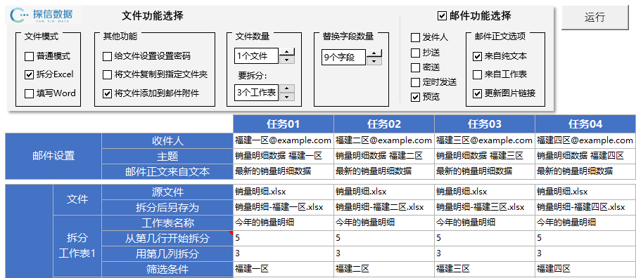
邮件发送小工具
下一步
01. 案例介绍
案例背景
日常工作中，有很多重复的工作内容，可以让Excel来完成，可以极大提高效率。
02. 拆分Excel表格，发送邮件
返回目录
03. 填写Word模板，发送邮件
04. 拆分工资表，发送工资条
提示：
打开视频链接，看详细操作，在视频左下角【参考资料】中，下载模板和练习材料。
05. 发送报表通知邮件
案例目的
打开脑洞，没有什么是Excel做不到的，只有想不到，想法远比实现重要。即使自己实现不了，也可以寻求外部帮助。
06. 组合使用

案例模板

02.正确的制表思路
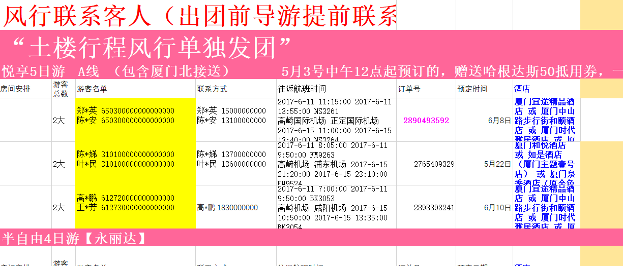
正确的制表思路
下一步
01. 正确的制表思路
案例背景
在工作中，经常有同事来问一些Excel难题。实际上这些难题都是由于错误的制表思路导致的。
02. 正确的表格，制作图表才方便
返回目录
03. 正确的表格，降低公式难度
提示：
打开视频链接，看详细操作，在视频左下角【参考资料】中，下载模板和练习材料。
案例目的
正确的制表思路，避开错误的做法，会让后续的工作事半功倍。

案例模板

03.项目跟踪报表
项目跟踪报表
下一步
01. 案例介绍
案例背景
日常工作中，经常会碰到数据收集和汇总工作，怎么轻松收集和汇总数据困扰着很多人。
02. 设计进度表模板
返回目录
03. 制作计划进度条
1053637752 | https://study.163.com/course/courseLearn.htm?courseId=1006124026#/learn/video?lessonId=1053637752&courseId=1006124026
1053633710 | https://study.163.com/course/courseLearn.htm?courseId=1006124026#/learn/video?lessonId=1053633710&courseId=1006124026
1053628651 | https://study.163.com/course/courseLearn.htm?courseId=1006124026#/learn/video?lessonId=1053628651&courseId=1006124026
04. 制作实际进度条
提示：
打开视频链接，看详细操作，在视频左下角【参考资料】中，下载模板和练习材料。
1053630748 | https://study.163.com/course/courseLearn.htm?courseId=1006124026#/learn/video?lessonId=1053630748&courseId=1006124026
05. 制作预计进度条
案例目的
介绍一种简单的数据收集思路，让不会写代码的同学，也能轻松收集和汇总数据。
1053628652 | https://study.163.com/course/courseLearn.htm?courseId=1006124026#/learn/video?lessonId=1053628652&courseId=1006124026
06. 标记当前进度位置
1053637754 | https://study.163.com/course/courseLearn.htm?courseId=1006124026#/learn/video?lessonId=1053637754&courseId=1006124026
07. 汇总关键信息
1053633712 | https://study.163.com/course/courseLearn.htm?courseId=1006124026#/learn/video?lessonId=1053633712&courseId=1006124026
08. 用Power Query汇总文件夹里的工作簿
1053634748 | https://study.163.com/course/courseLearn.htm?courseId=1006124026#/learn/video?lessonId=1053634748&courseId=1006124026
09. 动态获取文件位置 - 让汇总不受文件位置影响
案例模板
1053633714 | https://study.163.com/course/courseLearn.htm?courseId=1006124026#/learn/video?lessonId=1053633714&courseId=1006124026

04.潜在客户跟踪报表
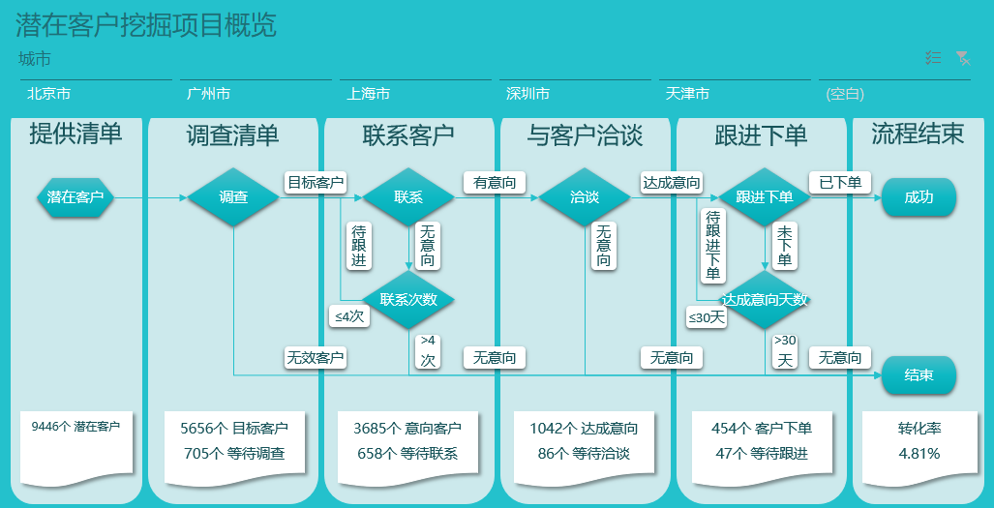
潜在客户跟踪报表
下一步
01. 案例介绍
案例背景
一个潜在客户挖掘项目，过程中产生大量的客户拜访日志数据。项目负责人希望有一份数据报表，跟踪项目进展。
02. 潜在客户跟踪表
返回目录
03. 跟踪状态标记
04. 目标完成情况
提示：
打开视频链接，看详细操作，在视频左下角【参考资料】中，下载模板和练习材料。
05. 各阶段转化率
案例目的
学习如何用简单的拜访日志数据，反映业务真实情况。理解数据处理必须建立在对业务充分理解的基础上。
06. 绘制项目流程图
07. 流程图上添加数据标签

案例模板

05.销量监控报表
销量监控报表
下一步
01. 案例介绍
案例背景
销量报表是一种很常见的报表，可简单，可复杂。怎么让一份报表，让各种类型用户，从他们关心的视角快速找到想要的数据，是这个案例要解决的问题。
02. 用表管理数据 让你事倍功半
返回目录
03. 匹配表 最精准的分类方式
04. 日期对齐表 让同比更有意义
提示：
打开视频链接，看详细操作，在视频左下角【参考资料】中，下载模板和练习材料。
05. 专属日期表 让时间维度汇总轻而易举
案例目的
这是一个大型的自动化报表案例，涉及整个数据处理流程，从原始数据到最终展示。如何用简单的技能，实现高效实用的自动化报表，是这个案例的主要目的。
06. Power Query让拆分明细更简单
07. Power Query整合数据 打造最好用的数据源
08. 导航栏 让用户一眼看懂报表结构
09. 比率计算 这样算更灵活
案例模板
10. 色块加大字体，简洁大方微软磁贴风格
11. 折线图，细节处理让你的图更显精致
12. 双轴图，你需要非常慎重
13. 切片器，最佳的筛选解决方案
14. 环形图，给不存在的系列预设颜色
15. 条件格式，最实用的数据可视化工具
16. 瀑布图，Excel 2016制作就是这么简单
17. 联动数据透视表，轻松下钻发现问题所在
18. Excel抠图，让你的配图更专业

06.订单跟踪报表
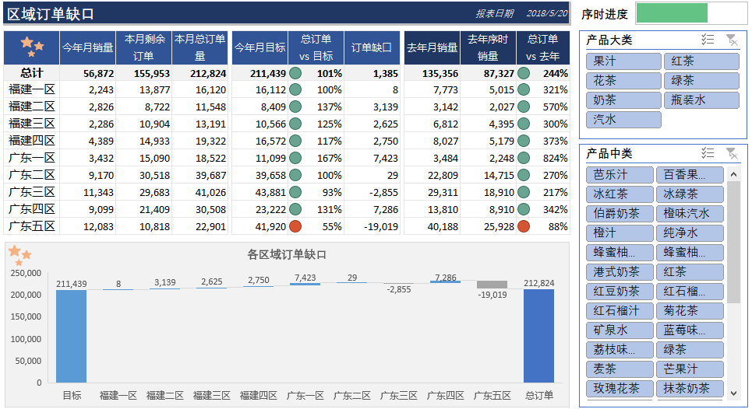
订单跟踪报表
下一步
01. 案例介绍
案例背景
这个案例是销量监控的延伸，销量只是结果，通过监控订单量，可以估计后续的销量情况。
02. 用Power Query轻松汇总订单销量及目标数据
返回目录
03. 区域订单缺口表格，从透视表引用数据
04. 区域订单缺口瀑布图，直观展示区域贡献
提示：
打开视频链接，看详细操作，在视频左下角【参考资料】中，下载模板和练习材料。
05. 经销商订单缺口，添加计算字段
案例目的
介绍先导指标是这个案例的目的之一，它是一种重要的预测方法。还有要分清用户需求，有些人只需要看结果，有些人则需要明细，这决定了报表的输出形式。

案例模板

07.库存预警报表
库存预警报表
下一步
01. 案例介绍
案例背景
库存预警报表是销量报表向后的延伸，库存的高低直接影响今后的销量表现。如何评价库存状况？
02. 汇总库存和出入库数据
返回目录
03. 出入库比雷达图
04. 库存天数雷达图
提示：
打开视频链接，看详细操作，在视频左下角【参考资料】中，下载模板和练习材料。
05. 出入库量变动趋势柱形图
案例目的
介绍出入库比以及出库天数，这两种库存评价指标。引入雷达图展示周期变化的数据。引入一个小工具，用移动平均模型，生成短期的预测明细。
06. 期末库存变动趋势折线图
07. 库存明细
08. 生成预测明细
案例模板

08.收入分析
收入分析报表
下一步
01. 案例介绍
案例背景
02. 增加辅助列，简化后续操作
销售额 = 销量 × 价格，如果销量和价格都在变化，如何量化衡量两者对销售额的贡献，是这个案例的背景。
返回目录
03. 添加计算字段，计算销量和价格的影响
04. 销售额对比去年同期变化趋势图
提示：
打开视频链接，看详细操作，在视频左下角【参考资料】中，下载模板和练习材料。
05. 价格与销量对销售额的影响 分月趋势图
案例目的
介绍因素分解法的简单应用，以及如何用数据透视表的计算字段轻松实现它。

案例模板

09.销量预测及目标制定
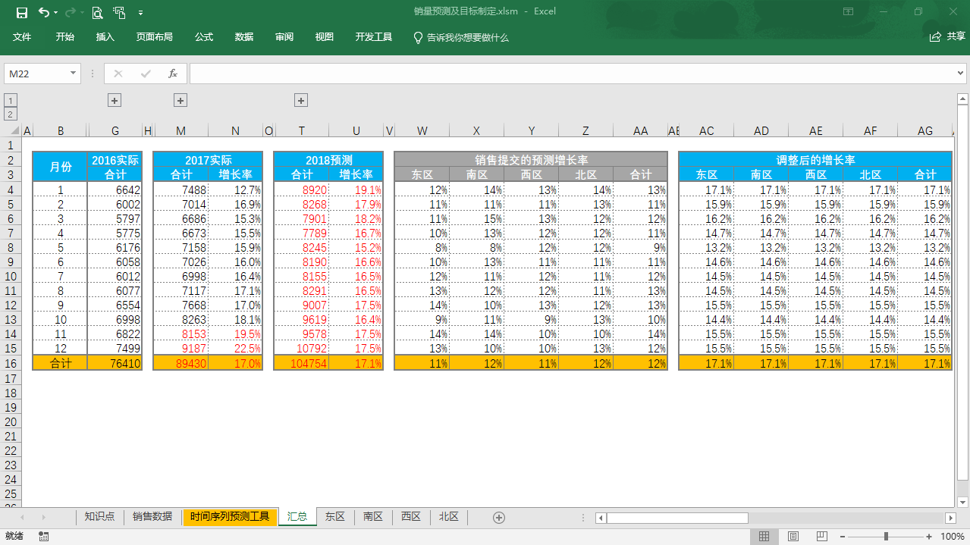
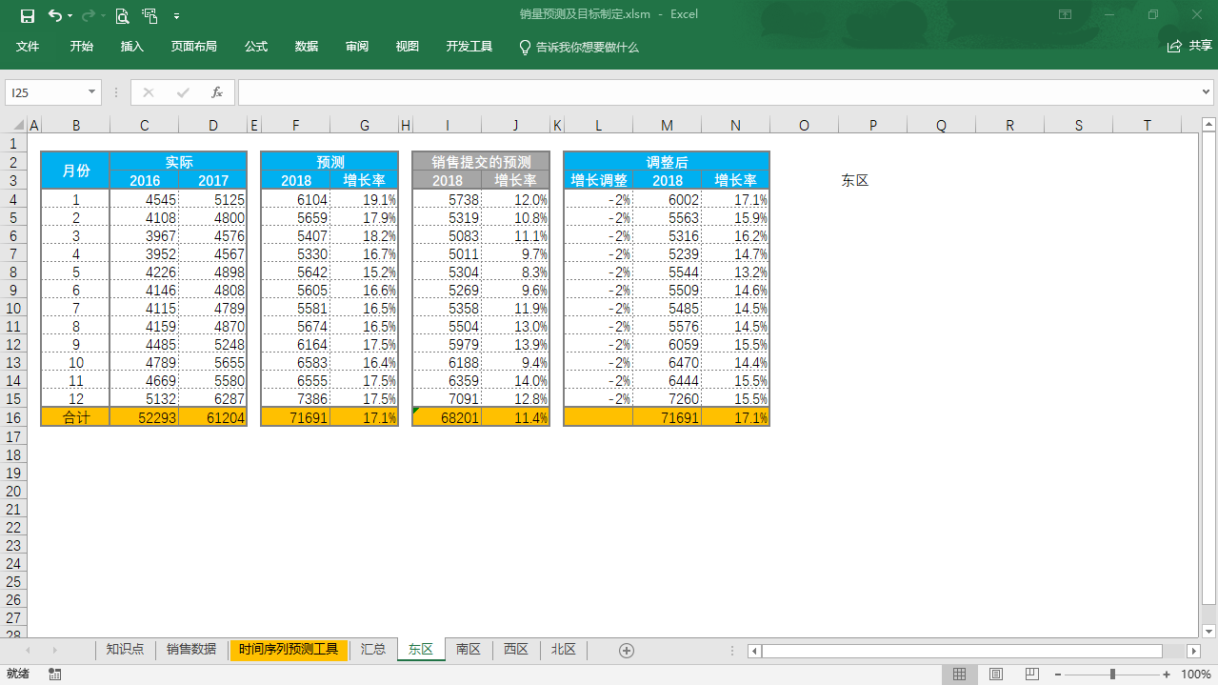
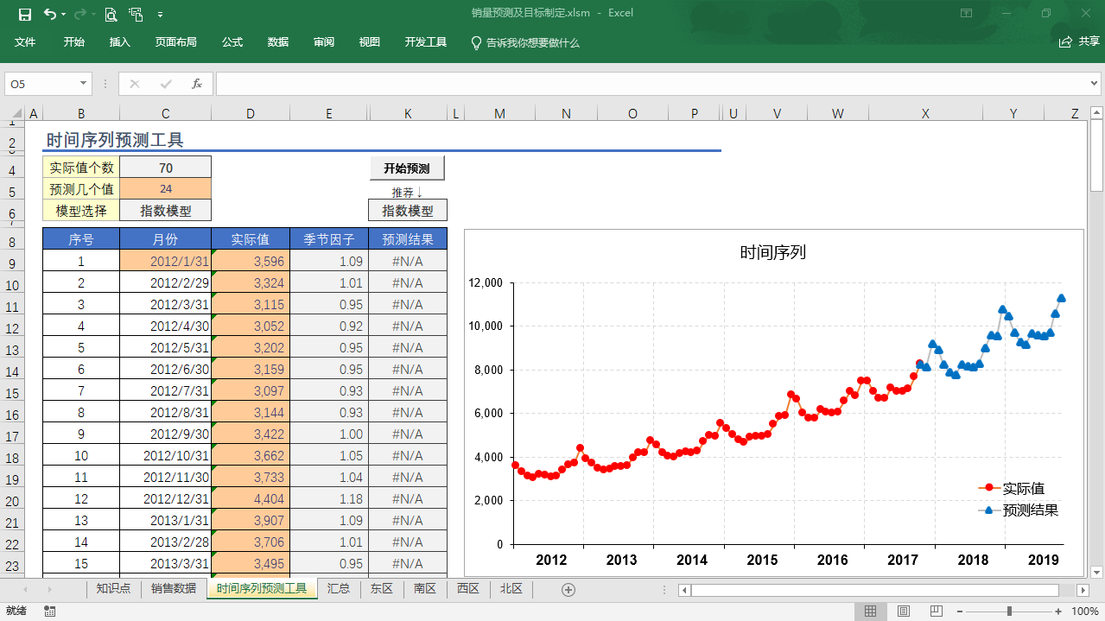
销量预测及目标制定
下一步
01. 案例介绍
案例背景
02. 用时间序列X11模型预测销量
一家零售企业，每年11月份制定第二年的销量目标。建立一个Excel模板，完成销量预测这件事情。
返回目录
03. 设计表格模https://study.163.com/course/courseLearn.htm?courseId=1006124026#/learn/video?lessonId=1053882575&courseId=1006124026板
04. 填写汇总表的公式
提示：
打开视频链接，看详细操作，在视频左下角【参考资料】中，下载模板和练习材料。
05. 填写分销售区域的公式
案例目的
06. 时间序列预测工具介绍
学习使用时间序列预测工具，基于历史数据预测第二年的销量。创建合适的模板，给到老板和销售负责人，便于他们将商讨敲定最后的版本。

案例模板

